重要說明請先詳閱
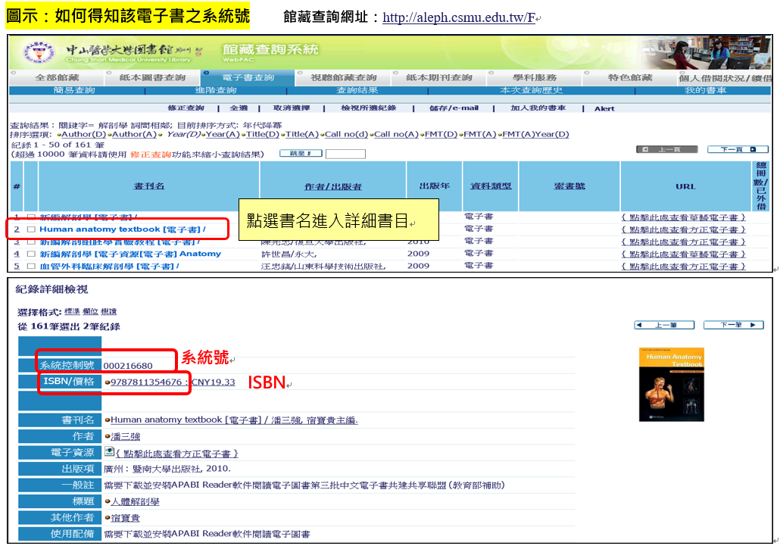
¶¶¶重要說明，填單前請老師先詳閱，謝謝。¶¶¶
1.請就圖書館現有館藏資料，提列本學期課程中適合同學閱讀的館藏。
2.紙本圖書：請務必填寫條碼號。
3.電子書：請務必填寫系統號或ISBN。(系統號如何查得，詳下方圖示)
4.如需長期指定之教科書，可於備註欄位說明指定期限。
5.如需於學期中借出教學，請於備註欄位說明欲借出日期。
6.若同一本書有兩個以上學系同時使用，可於課程名稱中加註說明。
7.館藏查詢網址：http://aleph.csmu.edu.tw/F

